Naslovnica
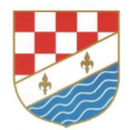
Bosna i Hercegovina Federacija Bosne i Hercegovine Županija Posavska V L A D A | Bosnia and Herzegovina Federation of Bosnia and Herzegovina Posavina County G O V E R N M E N T

P R O R A Č U N ŽUPANIJE POSAVSKE za 2018. godinu

Orašje, prosinac 2017.godine

